Morgain
Antena Morgain de XE1UD |  |  |  |  |  |  |  |  | capturar:
 |  |  |  |  |  |  |  | Frecuencia Base (Banda mas ALTA)= | 14.180 | Mhz | Banda de: | 20 mts
 |  |  |  | D= | 10 | cm |  | Frcuencia resonante= | 7.090 | Mhz | Banda de: | 40 mts
 | A= | 5.02 | Mts

 |  |  |  |  |  |  |  |  |  |  | B= | 9.0 | C y F = | 4.5 | cm

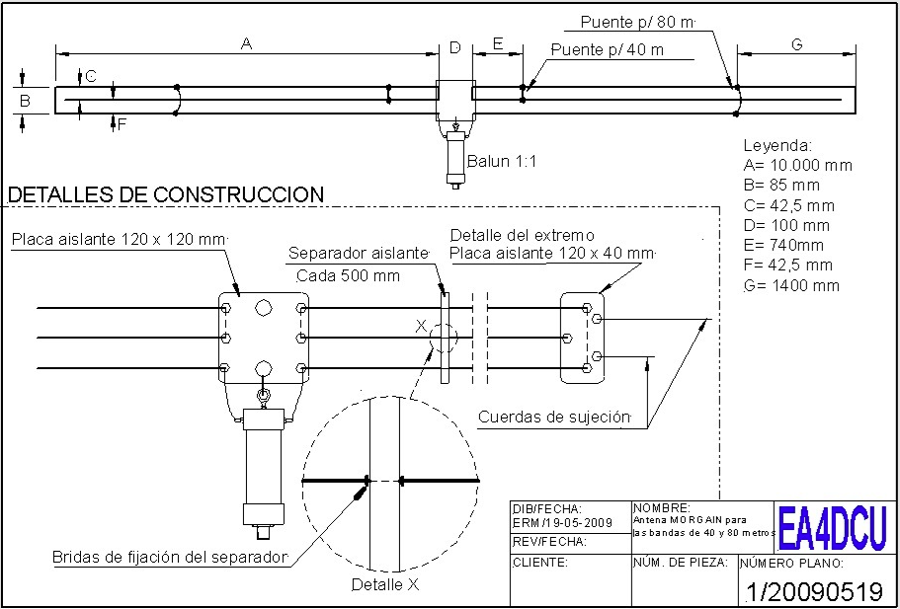
Ajuste G= | 0.74 | Ajuste E= | 0.37
 |  |  |  |  |  |  | 1:1 balun
 |  |  | Balun 1:1

 |  |  | Coax 50 Ohm |  |  |  | 50 Ohm

 |  |  |  |  | Diseno original de 40 y 80 mts:

